상품제안서
페니체 베이직 가죽여권케이스 | 상품코드: S16334

 |  |  |  |  |  |  | 02-713-8555 | www.synergygift.co.kr
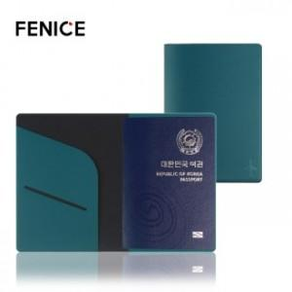

【상세/제작정보】 | * 주문 제작 상품으로 제작기간 약 2주 정도 소요됩니다.<p>* 100개이하 구매 불가능 / 컬러 MOQ 100개입니다.</p><p>* 불박 인쇄 사이즈 4X2cm 이내 무료​​</p>* 기본 OPP포장 포함​

【인쇄/포장옵션】 | 불박, 금박 / 포장지포장

【공급단가】 | 수량 | 100~ | 500~ | 1,000~ | 3,000~ | 5,000~
*VAT별도 | 단가 | 3,380원 | 3,120원 | 2,830원 | 2,620원 | 2,570원

【상품 URL】 | https://www.synergygift.co.kr:443/src/goods_detail.php?gdno=8934

